Hoja1
Cs = 0.12 |  | C65X55
 | Cd = | 5.5
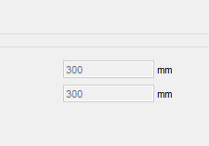
Piso | hp (m) | Δxt (mm) | Δxp (mm) | ΔUmax (mm) | D/CΔx
4 | 3 | 14.884 | 0.115 | 10.909090909 | 1.05%
3 | 3 | 14.769 | 0.73 | 10.909090909 | 6.69%
2 | 3 | 14.039 | 3.67 | 10.909090909 | 33.64%
1 | 4.5 | 10.369 | 10.369 | 16.363636364 | 63.37%

Piso | hp (m) | Δyt (mm) | Δyp (mm) | ΔUmax (mm) | D/CΔy | 250 | 200
4 | 3 | 39.224 | 0.086 | 10.909090909 | 0.79%
3 | 3 | 39.138 | 0.699 | 10.909090909 | 6.41%
2 | 3 | 38.439 | 7.411 | 10.909090909 | 67.93%
1 | 4.5 | 31.028 | 31.028 | 16.363636364 | 189.62%

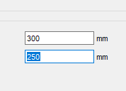
Piso | hp (m) | Δyt (mm) | Δyp (mm) | ΔUmax (mm) | D/CΔy | 250 | 200
4 | 3 | 21.091 | 0.092 | 10.909090909 | 0.84%
3 | 3 | 20.999 | 0.705 | 10.909090909 | 6.46%
2 | 3 | 20.294 | 4.661 | 10.909090909 | 42.73%
1 | 4.5 | 15.633 | 15.633 | 16.363636364 | 95.53%

